Saturnin
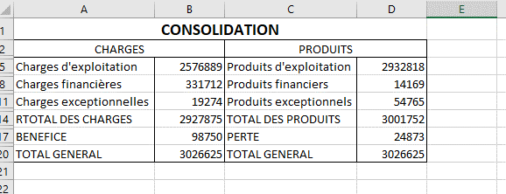
EXERCICE N° 9
Société SATURNIN Résultats au 31 décembre n
CHARGES |  | PRODUITS
Charges d'exploitation | 1068569 | Produits d'exploitation | 1190710
Charges financières | 34675 | Produits financiers | 12432
Charges exceptionnelles | 1148 | Produits exeptionnels
TOTAL CHARGES | 1104392 | TOTAL DES PRODUITS | 1203142
BENEFICE | 98750 | PERTE
TOTAL GENERAL | 1203142 | TOTAL GENERAL | 1203142

Société MARCHAND Résultats au 31 décembre n
CHARGES |  | PRODUITS
Charges d'exploitation | 1508320 | Produits d'exploitation | 1742108
Charges financières | 297037 | Produits financiers | 1737
Charges exceptionnelles | 18126 | Produits exeptionnels | 54765
TOTAL CHARGES | 1823483 | TOTAL DES PRODUITS | 1798610
BENEFICE |  | PERTE | 24873
TOTAL GENERAL | 1823483 | TOTAL GENERAL | 1823483

